상품제안서
국산 시그니처 후드집업 | 상품코드: S47920

 |  |  |  |  |  |  | 02-713-8555 | www.synergygift.co.kr
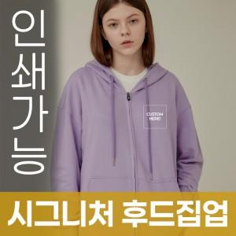

【상세/제작정보】 | <span style="font-size: 14pt;">※ 3XL 이상 별도 문의</span>

【인쇄/포장옵션】 | / OPP(비닐)

【공급단가】 | 수량 | 50~ | 100~ | 300~ | 1,000~ | 3,000~
*VAT별도 | S~2XL | 39,520원 | 38,600원 | 36,780원 | 34,960원 | 34,040원

【상품 URL】 | https://www.synergygift.co.kr:443/src/goods_detail.php?gdno=47920

